graf3
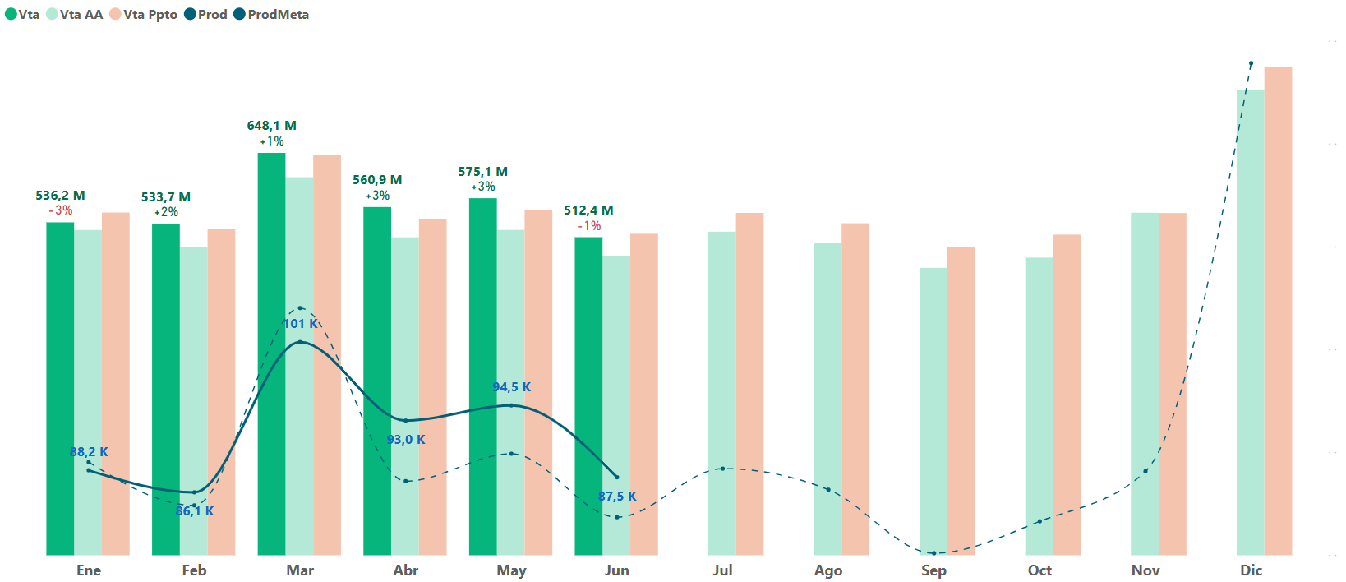
Valores
Suma de JEq | 36,452 | venta | Jeq | productividad |  |  | venta | Jeq | productividad
Suma de JEqMeta | 36,919 | 3,356,728,503 | 36,452 | 92,086 |  |  | 3,356,728,503 | 36,452 | 92,086
Suma de Prod | 727,551 | 3,119,653,076 | 37,015 | 84,281 | 7,805 |  | 3,313,053,372 | 36,919 | 89,739 | 2,347
Suma de ProdMeta | 711,755
Suma de VtaNeta | 3,356,728,503 | Impacto venta | 237,075,427 | 0.0000272 | 6,454 | 83% | Impacto venta | 43,675,131 | 0.0000273 | 1,191 | 51%
Suma de VtaNetaMeta | 3,313,053,372 | impacto Jeq | 563 | 6,476,381,579 | 1,351 | 17% | impacto Jeq | 467 | 6,669,781,875 | 1,156 | 49%
Suma de JEqAA | 37,015 |  |  | 1349267848.5 |  |  |  |  | 1345757247.7
Suma de ProdAA | 663,770
Suma de VtaNetaAA | 3,119,653,076
 |  | Prod 2025 | 84,281 |  |  |  | Prod Meta | 89,739
 |  | Impacto Venta | 6,454 |  |  |  | Impacto Venta | 1,191
 |  | Impacto Jeq | 1,351 |  |  |  | Impacto Jeq | 1,156
 |  | Prod 2026 | 92,086 |  |  |  | Prod 2026 | 92,086

